상품제안서
하트 핸드타월 방수 앞치마, 어린이집 카페 앞치마 (2개입) | 상품코드: F28242

 |  |  |  |  |  |  | 02-412-0044 | www.easy1.co.kr
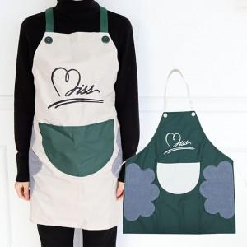

【상세/제작정보】

【인쇄/포장옵션】 | 실크 / 포장불가능

【공급단가】 | 수량 | 100~ | 300~ | 500~ | 1,000~ | 3,000~
*VAT별도 | 단가 | 6,620원 | 6,510원 | 6,340원 | 6,230원 | 6,070원

【상품 URL】 | https://easy1.co.kr:443/src/goods_detail.php?gdno=28242

